Hoja 1
Prueba único cliente
#Clientes | Tiempo cifrado Simétrico |  | Tiempo cifrado Asimétrico
1 | 804500 |  | 6099200

 |  |  |  |  | DATOS ITERATIVA
Prueba iterativa 32 clientes |  |  |  |  | 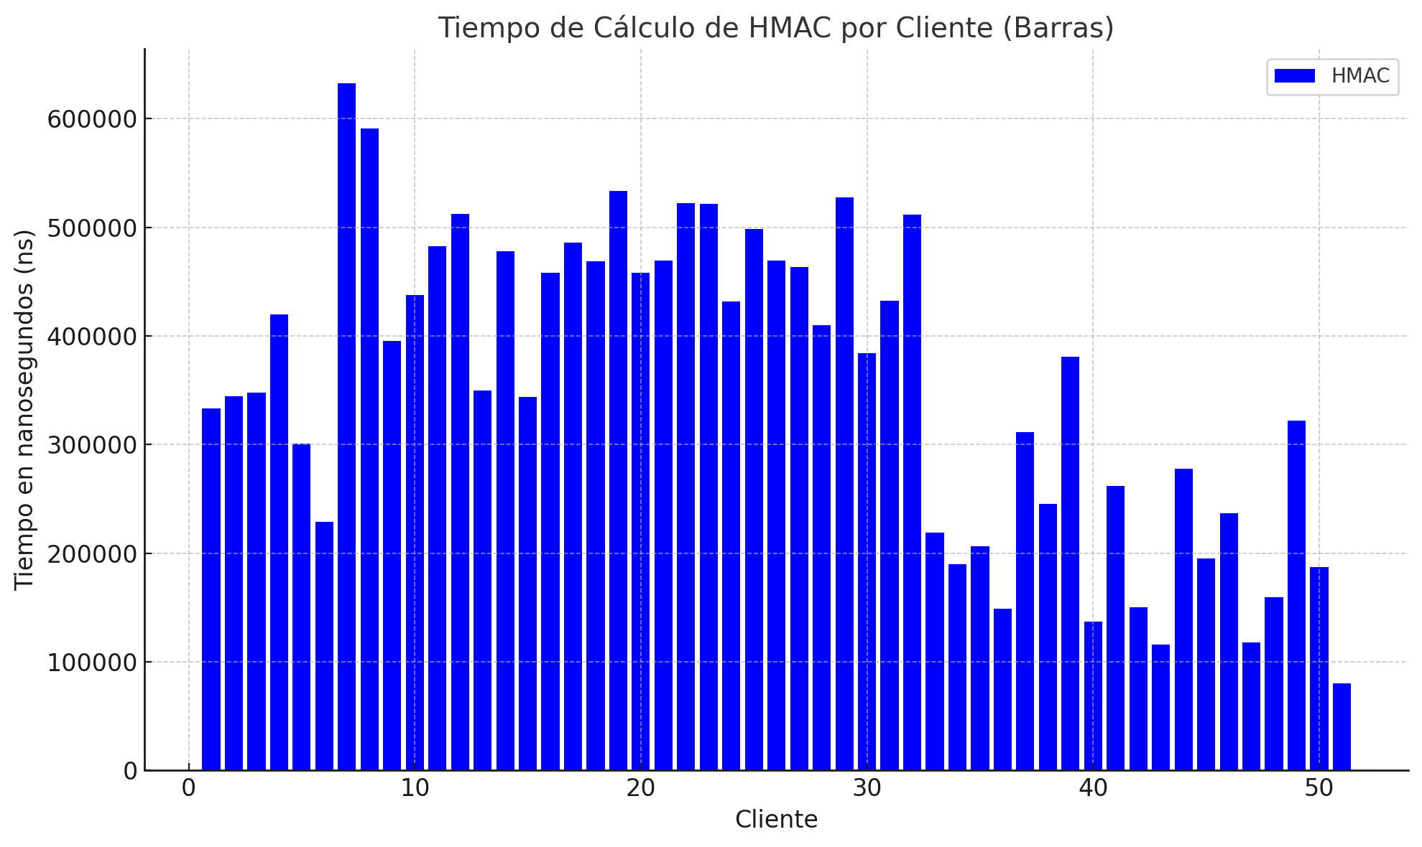 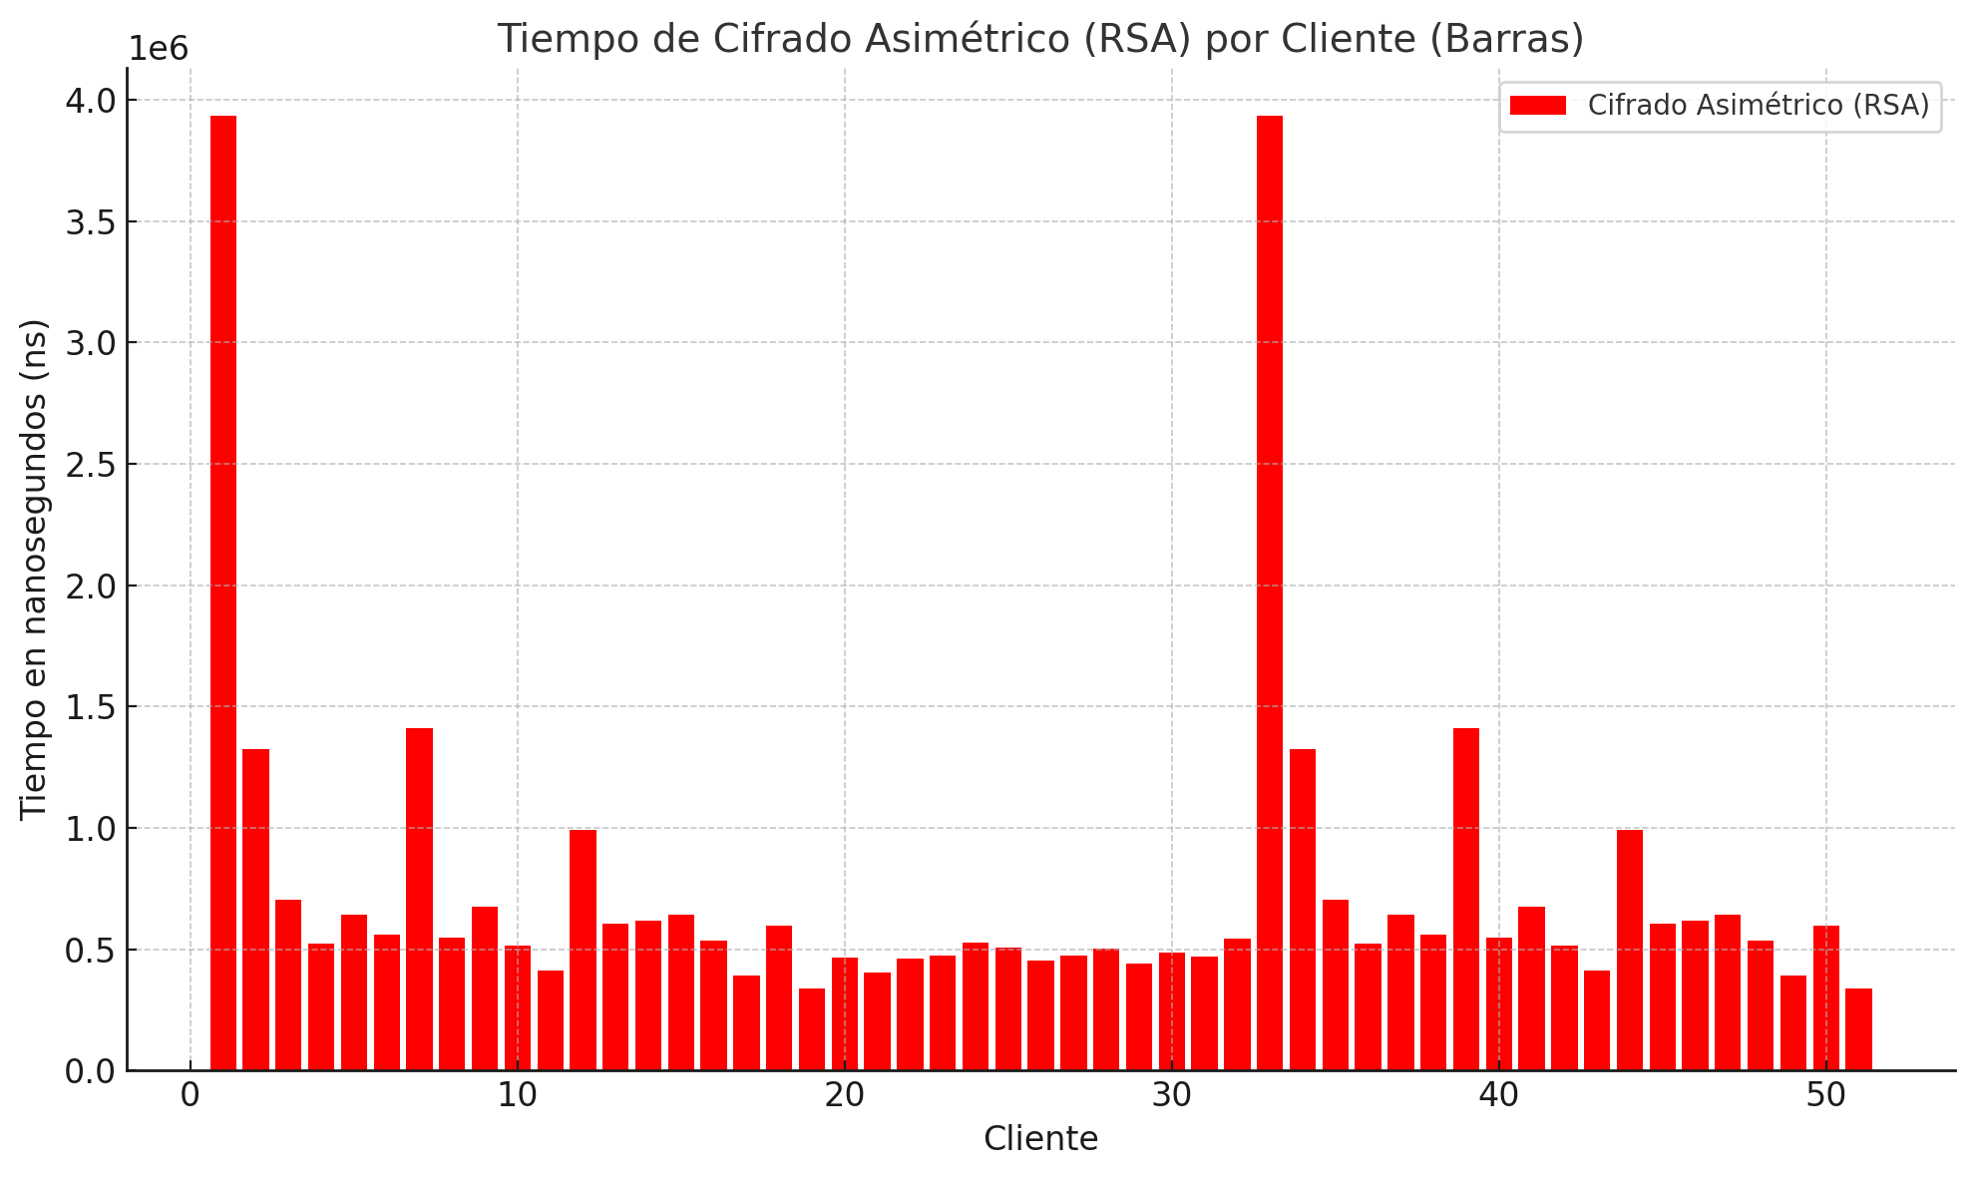 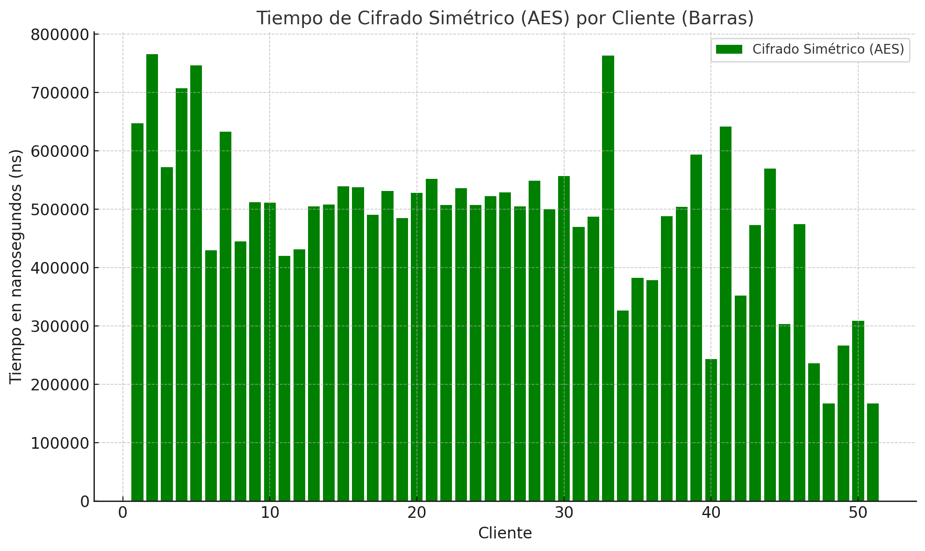
Cliente | Tiempo cálculo HMAC (ns) | Tiempo cifrado simétrico (AES) (ns) | Tiempo cifrado asimétrico (RSA) (ns)
1 | 333400 | 647400 | 3934800
2 | 344600 | 765700 | 1323500
3 | 347800 | 572300 | 702700
4 | 420100 | 707300 | 522600
5 | 301100 | 746900 | 642000
6 | 228900 | 430000 | 559200
7 | 280600 | 632600 | 1411200
8 | 379400 | 402400 | 549400
9 | 253400 | 455100 | 674300
10 | 285600 | 475200 | 513800
11 | 395300 | 393700 | 412400
12 | 223600 | 392200 | 990500
13 | 312900 | 486000 | 604200
14 | 328200 | 749800 | 615400
15 | 223900 | 448700 | 643500
16 | 206200 | 586300 | 534700
17 | 218700 | 561800 | 389200
18 | 263700 | 376600 | 596900
19 | 203300 | 309800 | 339500
20 | 204800 | 411900 | 464800
21 | 190000 | 381900 | 403700
22 | 149900 | 352000 | 513800
23 | 115600 | 472900 | 412400
24 | 277500 | 570100 | 990500
25 | 194900 | 303100 | 604200
26 | 236500 | 474600 | 615400
27 | 117700 | 236500 | 643500
28 | 159700 | 167500 | 534700
29 | 322000 | 266500 | 389200
30 | 187300 | 309000 | 596900
31 | 79900 | 167200 | 339500
32 | 159700 | 124700 | 464800
 | 248318.75 | 449303.125 | 612851.6129 | #DIV/0!

